作业 汇总
javascript基础课程 作业汇总
 | 完成结果 | 作业要求 | 评分标准
json数据 |  | 制作时间：1小时 提交时间：进程作业，不需提交

 |  | 制作时间：2小时 提交时间：进程作业，不需提交

垂直菜单 | 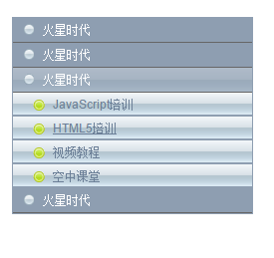 | 制作时间：2小时 提交时间：进程作业，不需提交

 |  | 制作时间：2小时 提交时间：进程作业，不需提交

运动幻灯片 |  | 制作时间：4小时 提交时间：进程作业，不需提交

 |  | 制作时间：2小时 提交时间：进程作业，不需提交

